кепка МО
 |  | Назва учасника (включаючи організаційно-правову форму)
 |  | Код ЄДРПОУ
 |  | Iндивiдуальний податковий номер / номер ДРФО
 |  | Юридична адреса
 |  | Фактична адреса
 |  | Банківські реквізити
 |  | ПІБ та назва посади керівника
 |  | Контактний телефон особи відповідальної за тендер

 |  |  | - позначаються клітинки, які заповнюються учасником.
 |  |  | 42.3713 | курс долара НБУ на дату 25.11.2025
 |  |  |  | Просимо не змінювати встановлений курс , його використано як індикатив для проведення тендеру. Курс для розрахунку оплати вартості переможцеві тендеру в грн. - офіційний курс НБУ на день, що передує дню виставлення рахунку (або інший обумовлений у договорі).
Кепка демісезонна
№ п/п | Найменування і вичерпний список всіх позицій по придбанню товарів /робіт/послуг | Візуальний опис товару: схеми/фотографії/дизайн/ескіз | Основні технічні показники/харатеристики/праметри, назви матеріалів, розміри | Один виміру | Кількість | Доларова складова, з ПДВ (не більше 60 %) | Гривнева складова, з ПДВ | Ціна за одиницю, грн. з ПДВ | Вартість , грн. з ПДВ, включаючи поставку
1. | Кепка демісезонна для молодшого оператора АЗК | 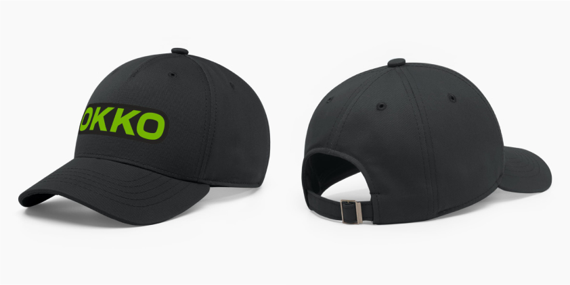 | Детальний опис та вимоги до виробу в документі " ТЕХНІЧНА СПЕЦИФІКАЦІЯ_Кепка ОККО_АЗК" | шт. | 1,850 |  |  | 0.00 | 0.00
2. | Кепка демісезонна Автотранском | 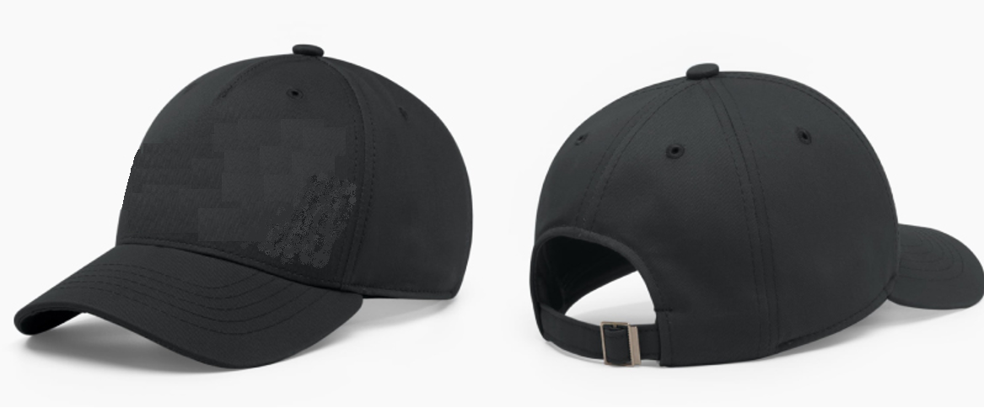 | Детальний опис та вимоги до виробу в документі " ТЕХНІЧНА СПЕЦИФІКАЦІЯ_Кепка_Автотранском та Нафтотермінал" | шт. | 580 |  |  | 0.00 | 0.00
3. | Кепка демісезонна Нафтотермінал |  | Детальний опис та вимоги до виробу в документі " ТЕХНІЧНА СПЕЦИФІКАЦІЯ_Кепка_Автотранском та Нафтотермінал" | шт. | 200 |  |  | 0.00 | 0.00
Загальна вартість закупівлі, включаючи поставку на два склади (АЗК та Авторанском) та 13-ть адрес Нафтотермінал, грн з ПДВ |  |  |  |  |  |  |  |  | 0.00
3 | Логотипи / Кольори | Кольори: Салатовий: 375 Колір - темно-сірий (графітовий (пантон 19-4104 )

 | Інша важлива інформація від Учасника
 | Аванс становить |  |  | % (рекомендовано 10%)
 | Відтермінування кінцевої оплати після здійснення поставки |  |  | календарних днів, не менше 10 календарних днів

 | Інформація для учасника
1 | Затвердження постачальника відбувається після тестування взірців та обирається учасник із найнижчою пропозицією та найкращою якістю виробів, яка чітко відповідає ТЗ. Якщо підрядник вчасно не надав якісні взірці - його не буде допущено до торгів.
2 | Готовий зразок кепки для МО, просимо надати до 11.12.2025. По кепках для Автотранском та Нафтотермінал - взірці не потрібні.
3 | Розміри готового виробу - мають відповідати вказаним нами у технічній документації характеристикам.
4 | Для кепок МО АЗК та Автотранском: У вартість Продукції має бути включена доставка. Доставка на два склади: м. Городок, вул. Львівська, 659А/4 та Київська область, Києво-Святошинський район, с. Софіївська Борщагівка, вул. Соборна, 114, літер Б корпус №2. Орієнтовно 50% замовлення на склад у Городок, 50% на склад у с. Софіївська Борщагівка.
4.1. | Для кепок Нафтотермінал: У вартість Продукції має бути включена доставка. Доставка на 13-ть адрес, адреси додані на закладці "адреси доставки Нафтотермінал".
5 | Кожна одиниця товару має мати індивідуальну упаковку, на упаковці повинна бути етикетка із штрих-кодом, матеріалом, назвою і розміром, по цьому будуть приймати товар на складі (потрібний штрих-код надамо переможцю тендеру)
6 | Для кепок МО АЗК та Автотранском: Товар обов`язково має бути в коробках та на палетах, та доставляється на рампу Покупця силами Постачальника. Якщо товар транспортувався без палети, то Постачальник на рампі нашого РЦ власними силами складує цей товар на палет, після чого відповідальні за прийомку люди РЦ, приймають цей товар. Для Нафтотерміналу доставка на палетах - непотрібна.
7 | Для кепок МО АЗК та Автотранском: Постачальник доставляє продукцію на палетах стандартного розміру (120*80 см).
8 | Кожна одиниця одягу має мати бірки які зазначені в ТЗ
9 | Якщо постачальник приймає участь у тендері, він автоматично погоджується із шаблоном договору, що додається, переузгодженню можуть підлягатись тільки комерційні пункти. Електронний документообіг у нас може бути через ЕДІн або Вчасно ЕДІ.
10 | Також ще раз звертаємо Вашу увагу, що всі параметри, відступи, розміри і т.д. вказані в ТЗ - мають бути дотримані, це все буде перевірятися та вимірюватися. Всі шви мають бути рівними, брендинг якісним.
11 | Кількості подані у ТЗ є плановими, та можуть корегуватися Покупцем
12 | На вимогу Покупця - дошив одягу по тендерних цінах протягом 7 днів, з дати отримання замовлення
13 | До 23.02.26 включно - все замовлення має бути виконано у обсязі 100%, товар має бути доставлений на склади Покупця м. Городок та с. Софіївська Борщагівка (детальні адреси вказані у пункті 1 ) та 13 адрес Нафтотермінал

 | Технічний екперт тендеру - Ольга Туманова, моб. +380677509539, +380966139013.

